器具登记错误1
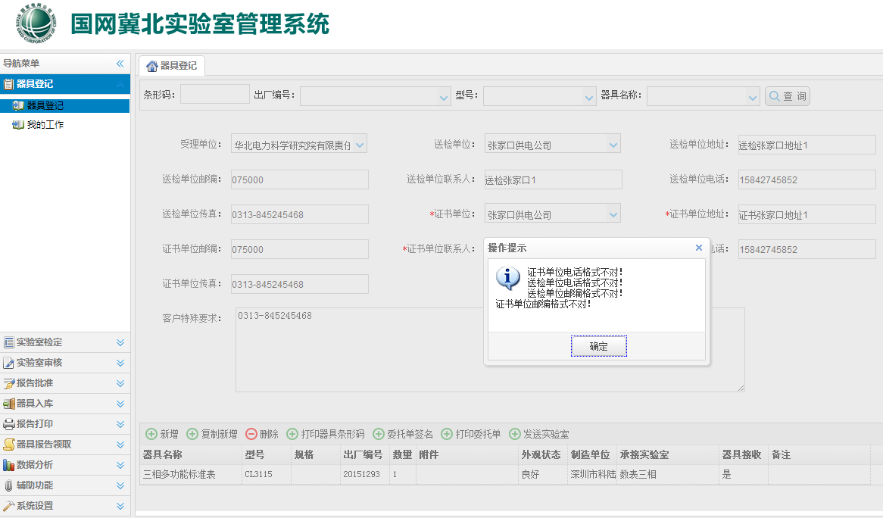

设置输入没有问题啊？

器具登记错误2
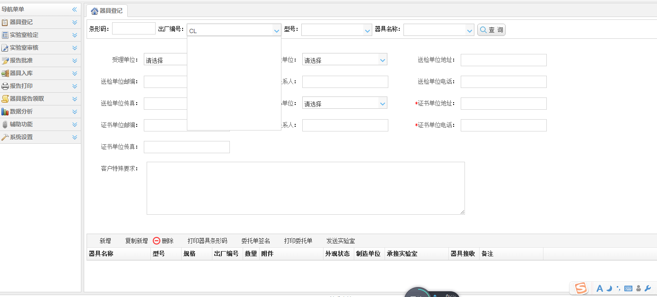

搜索CL3115出厂编号器具，输入CL或者3115无法搜索到，

实验室检定错误1
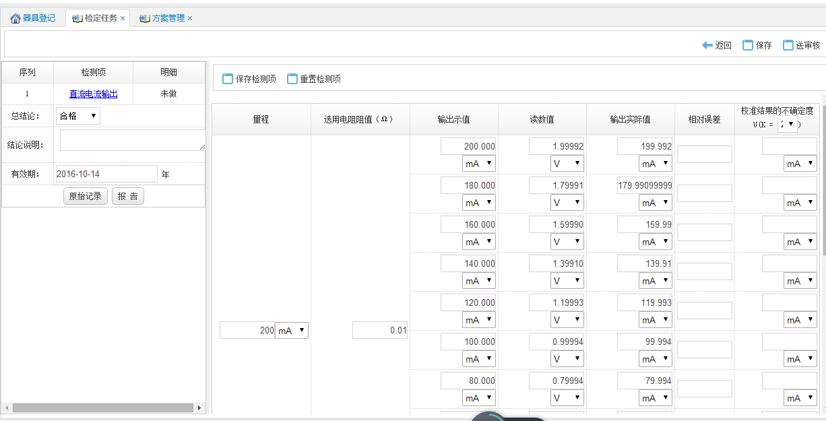

相对误差没有计算！！！

输出实际值应该和输出示值小数位数一致。

实验室检定错误2
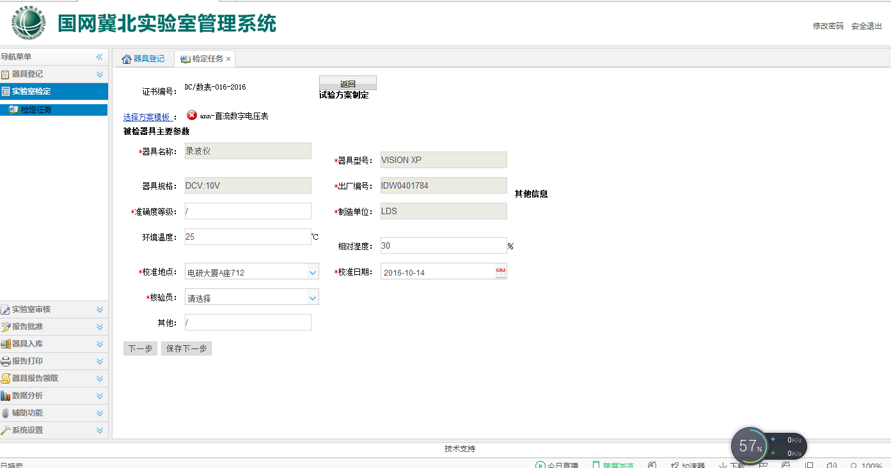

应该为：被校器具主要参数

实验室检定错误3
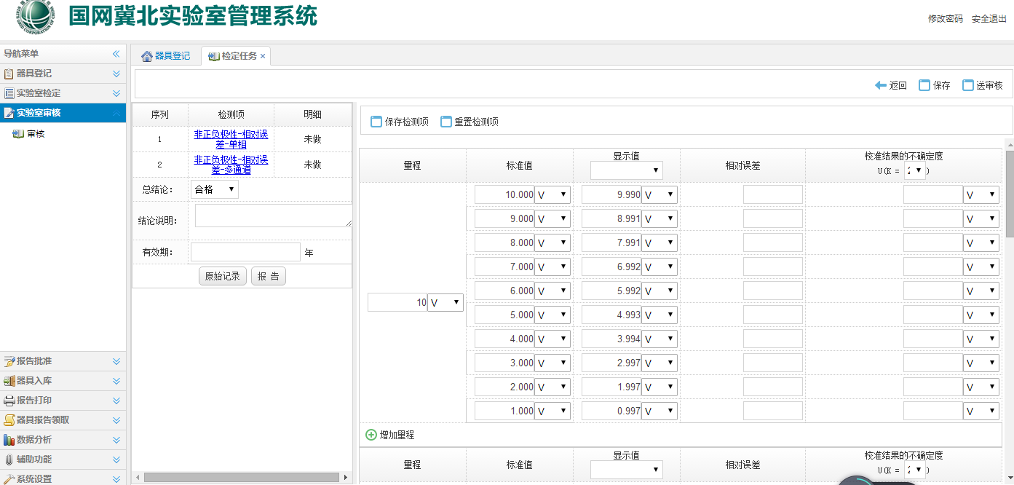

相对误差没有计算出来

校准：是校准说明、没有有效期

单位删除报错
单位删除报错

